Folha1
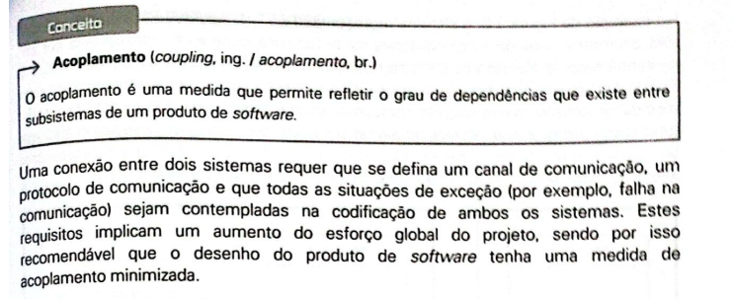
Comunicações entre componetes

 | Utilizador - View | Utilizador - Controller | Utilizador - Model | View - Controller | View - Model | Controller - Model | View - View | Comunicações totais
Curry & Grace | 2 | 1 | 0 | 3 | 1 | 2 | 1 | 10
Krasner & Pope | 0 | 3 | 0 | 2 | 0 | 3 | 1 | 9

